JML TNAGA PNUNJANG SMA SMP
PEMERINTAH KABUPATEN SELUMA
DINAS PENDIDIKAN DAN KEBUDAYAAN
Jln.Soekarno-Hatta No.03 Pematang Aur Tais Seluma-Bengkulu
Telp/Fax. (0736) 9150009 Laman disdikbud.selumakab.go.id
Pos-el disdikbudseluma21@gmail.com

JUMLAH TENAGA PENUNJANG LAINNYA PADA JENJANG SMP YANG MEMILIKI IJAZAH SMA/SEDERAJAT TAHUN 2024

No | Nama Kecamatan | Jumlah Tenaga Penunjang SMP |  |  | Keterangan

 |  | L | P | Jumlah
1 | Air Periukan | 3 | - | 3
2 | Ilir Talo | 1 | - | 1
3 | Lubuk Sandi | 2 | - | 2
4 | Seluma | 1 | 1 | 2
5 | Seluma Barat | 2 | - | 2
6 | Seluma Selatan | 1 | 1 | 2
7 | Seluma Timur | 1 | 1 | 2
8 | Seluma Utara | 1 | - | 1
9 | Semidang Alas | 3 | - | 3
10 | Semidang Alas Maras | 1 | 1 | 2
11 | Sukaraja | 1 | - | 1
12 | Talo | 3 | 2 | 5
13 | Talo Kecil | 2 | - | 2
14 | Ulu Talo | 2 | - | 2
Total |  | 24 | 6 | 30
Sumber: Manajemen Dapodik, 2023

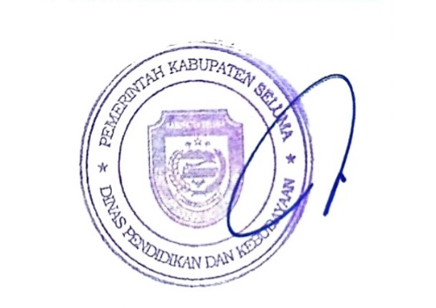
 |  | Tais, Januari 2024
 |  | Kepala Dinas Pendidikan dan Kebudayaan
 |  | Kabupaten Seluma

 |  | FARZIAN, S.Pd
 |  | NIP. 19690514 199112 1 001

